画面設計（ログイン前店舗情報一覧画面)
基本設計書（画面設計）
（案 件 名）グルメ情報webシステム開発
（システム名）ダカラ食堂

画面イメージ |  |  |  |  | 備考
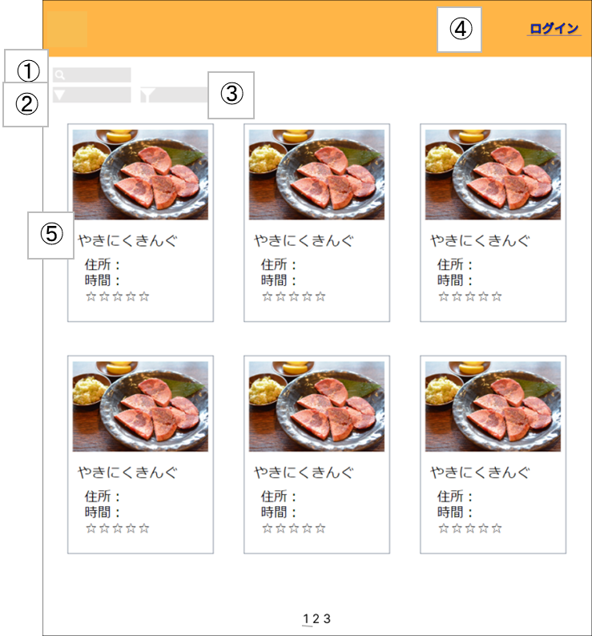 |  |  |  |  | ・起動時に表示される
 |  |  |  |  | ・ユーザがログアウトしたとき この画面に遷移する
 |  |  |  |  | ・ログイン画面、または、店舗情報詳 細画面で戻るボタンを押したときこ の画面に遷移する

No | 項目名 | 説明 | I/O | 備考
① | 検索欄 | 検索したい単語を入力 | I | ・入力した内容と一部一致した店舗を表示する。 ・検索内容を入力後、「Enter」キーを押すことで検索を行う。
② | 並び替えツール | 並び替えたい内容を選択する | I | ・プルダウンメニューで表示される。 ・金額、評価数、評価で昇順、降順の並び替えができる。
③ | 絞り込みツール | 絞り込みたい内容を選択する | I | ・チェックボックスで表示される。 ・金額、営業時間、ジャンル、デリバリーサービスの有無で絞り込みができる。 ・金額は500円未満、500円以上1000円未満、1000円以上に分割される。 ・営業時間は曜日(日,月,火,水,木,金,土)と時間(？？？)に分けられる。
④ | ログインボタン | ログイン画面に遷移する | I
⑤ | 店舗名 | 店舗詳細画面に遷移する | I

基本設計書（画面設計）
（案 件 名）グルメ情報webシステム開発
（システム名）ダカラ食堂

画面イメージ |  |  |  |  | 備考

No | 項目名 | 説明 | I/O | 備考

画面設計（ログイン画面）
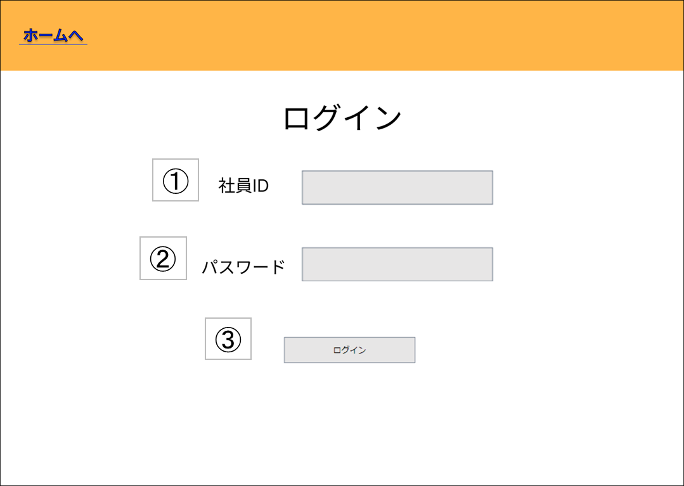
基本設計書（画面設計）
（案 件 名）グルメ情報webシステム開発
（システム名）ダカラ食堂

画面イメージ |  |  |  |  | 備考
 |  |  |  |  | ・ログイン前店舗情報一覧画面で ログインボタンを押したとき この画面に遷移する
 |  |  |  |  | ・ログインに失敗した場合 画面遷移は発生しない

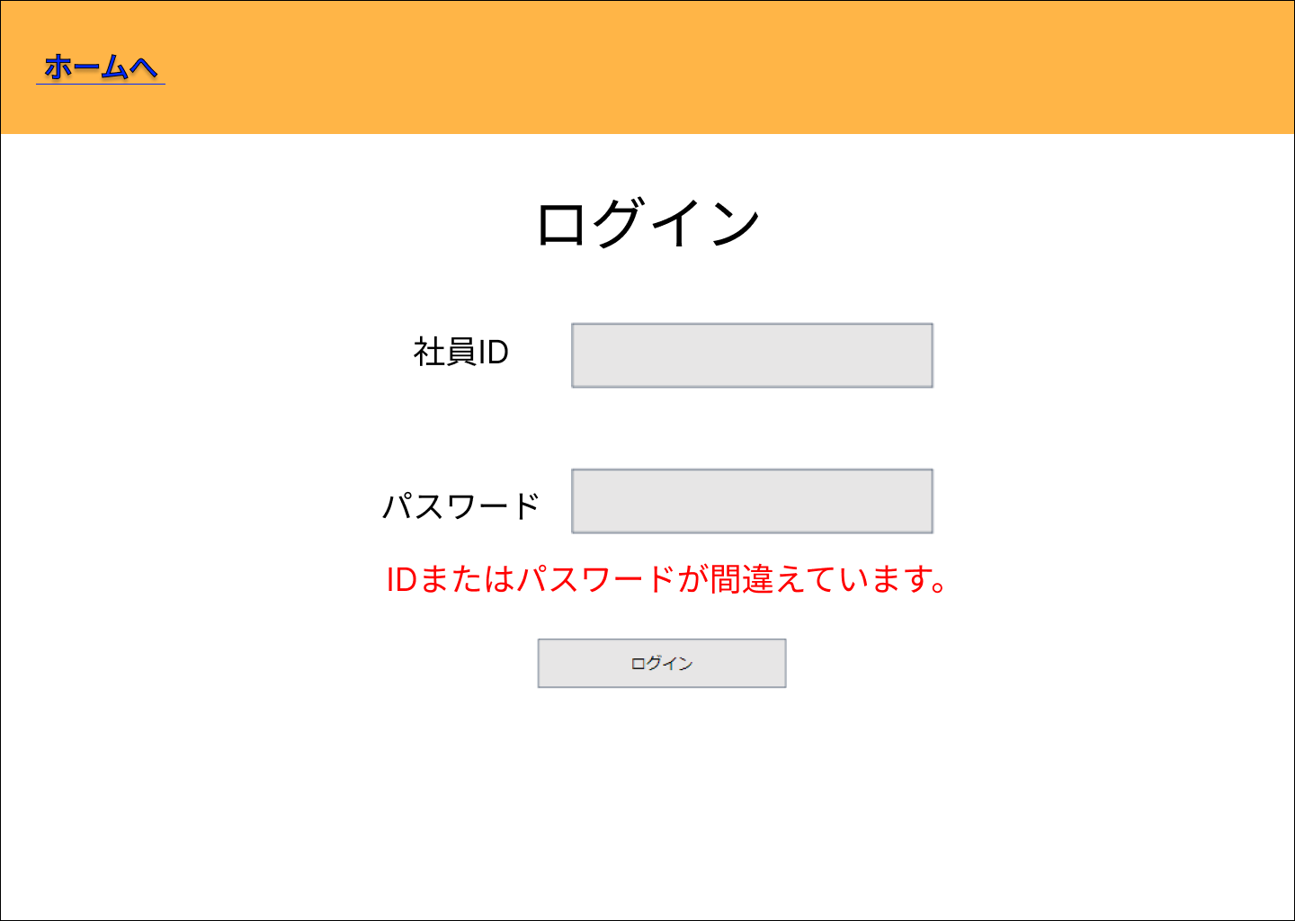

 |  |  |  |  |  | ログイン失敗した場合

No | 項目名 | 説明 | I/O | 備考
① | ID入力欄 | 社員IDを入力する欄 | I
② | パスワード入力欄 | パスワードを入力する欄 | I
③ | ログインボタン | ログインOK/NGの判定を行う (OKの場合)ログイン後店舗情報一覧画面に遷移する (NGの場合)エラーメッセージを表示する | I

④ | エラーメッセージ | ID・パスワードの誤りを通知する | O

基本設計書（画面設計）
（案 件 名）グルメ情報webシステム開発
（システム名）ダカラ食堂

画面イメージ |  |  |  |  | 備考

No | 項目名 | 説明 | I/O | 備考

画面設計（ログイン後店舗情報一覧画面)
基本設計書（画面設計）
（案 件 名）グルメ情報webシステム開発
（システム名）ダカラ食堂

画面イメージ |  |  |  |  | 備考
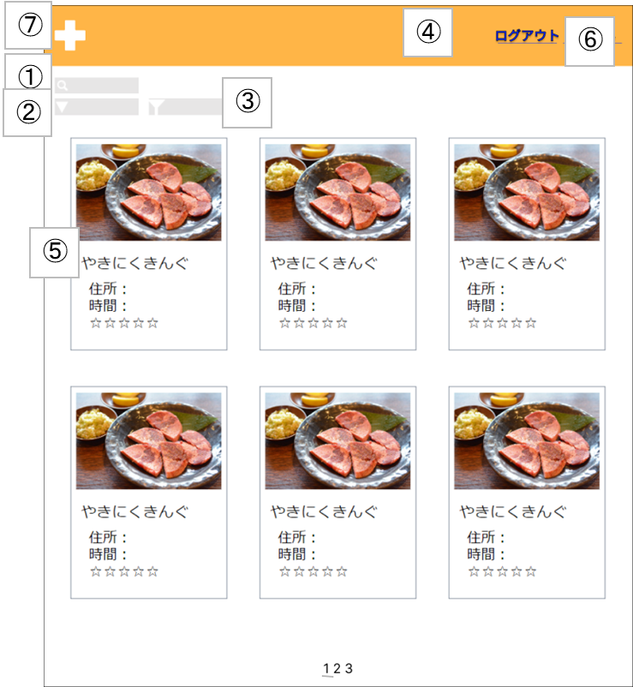 |  |  |  |  | ・ログイン画面でログインに成功した 場合この画面に遷移する
 |  |  |  |  | ・店舗情報詳細画面、店舗情報登録画 面、マイページ、管理者メニューの いずれかの画面で戻るボタンを押し たとき、この画面に遷移する
 |  |  |  |  | ・店舗情報詳細画面で店舗情報削除ボ タン(?)を押したとき、この画面に 遷移する

No | 項目名 | 説明 | I/O | 備考
① | 検索欄 | 検索したい単語を入力する | I | ・検索内容を入力後、「Enter」キーを押すことで検索を行う。
② | 並び替えツール | 並び替えたい内容を選択する | I | ・プルダウンメニューで表示される。 ・金額、評価数、評価で昇順、降順の並び替えができる。
③ | 絞り込みツール | 絞り込みたい内容を選択する | I | ・チェックボックスで表示される。 ・金額、営業時間、ジャンル、デリバリーサービスの有無で絞り込みができる。 ・金額は500円未満、500円以上1000円未満、1000円以上に分割される。 ・営業時間は曜日(日,月,火,水,木,金,土)と時間(？？？)に分けられる。
④ | ログアウトボタン | ログインしているアカウントからログアウトする。ログイン画面に遷移する。 | I
⑤ | 店舗名 | 店舗詳細画面に遷移する | I
⑥ | マイページボタン | 社員用ユーザー情報画面に遷移する | I
⑦ | 店舗登録ボタン | 店舗情報登録画面に遷移する | I

基本設計書（画面設計）
（案 件 名）グルメ情報webシステム開発
（システム名）ダカラ食堂

画面イメージ |  |  |  |  | 備考

No | 項目名 | 説明 | I/O | 備考

画面設計（マイページ)
基本設計書（画面設計）
（案 件 名）グルメ情報webシステム開発
（システム名）ダカラ食堂

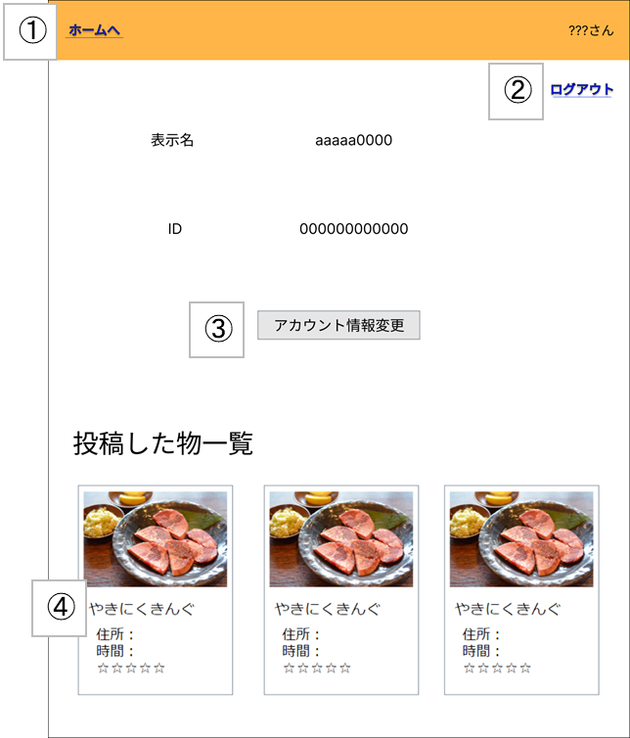
画面イメージ |  |  |  |  | 備考
 |  |  |  |  | ・ログイン後店舗情報一覧画面でマ イページボタンを押すとこの画面 に遷移する
 |  |  |  |  | ・店舗情報詳細画面で戻るボタンを 押すとこの画面に遷移する
 |  |  |  |  | ・アカウント情報変更画面で変更確 定ボタン、または、戻るボタンを 押すとこの画面に遷移する

No | 項目名 | 説明 | I/O | 備考
① | 戻るボタン | ログイン後店舗情報一覧画面へ遷移する | I
② | ログアウトボタン | ログインしているアカウントからログアウトする | I | ・ログアウト後はログイン前店舗情報画面へ遷移する
③ | アカウント情報変更ボタン | アカウント情報変更画面に遷移する | I
④ | 店舗名 | 店舗名をクリックすると店舗詳細画面に遷移する | I | ・登録された画像、店名、住所、電話番号、営業時間、評価数、5段階評価、 金額(価格の範囲)、ジャンル、デリバリーサービスの有無が表示される。

基本設計書（画面設計）
（案 件 名）グルメ情報webシステム開発
（システム名）ダカラ食堂

画面イメージ |  |  |  |  | 備考

No | 項目名 | 説明 | I/O | 備考

画面設計（アカウント情報変更画面)
基本設計書（画面設計）
（案 件 名）グルメ情報webシステム開発
（システム名）ダカラ食堂

画面イメージ |  |  |  |  | 備考
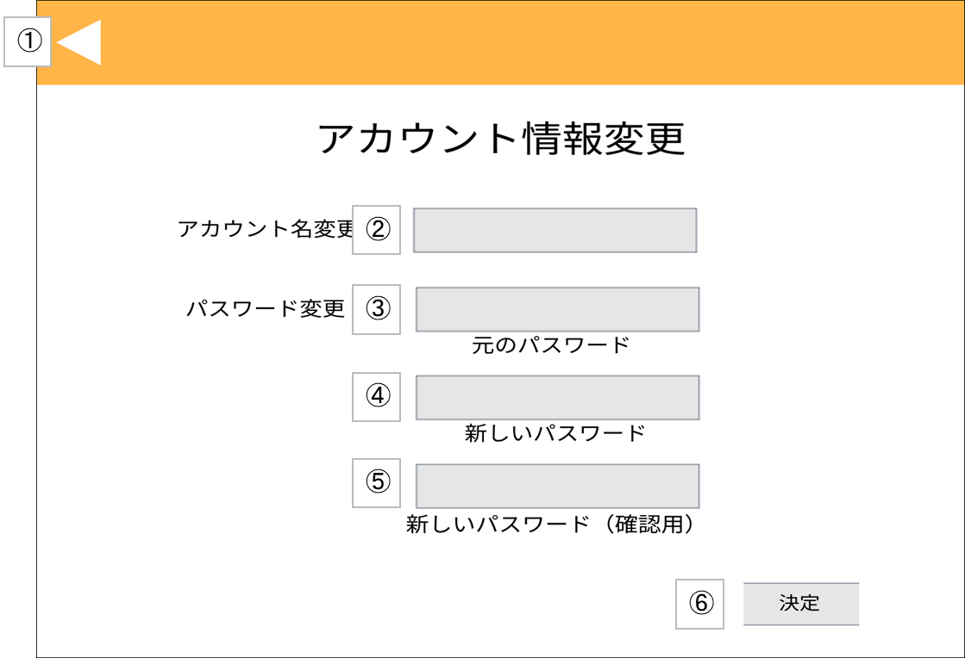 |  |  |  |  | ・マイページでアカウント情報変更ボタンを押すと この画面に遷移する
 |  |  |  |  | ・管理者メニューでアカウント情報変更ボタンを押 すとこの画面に遷移する
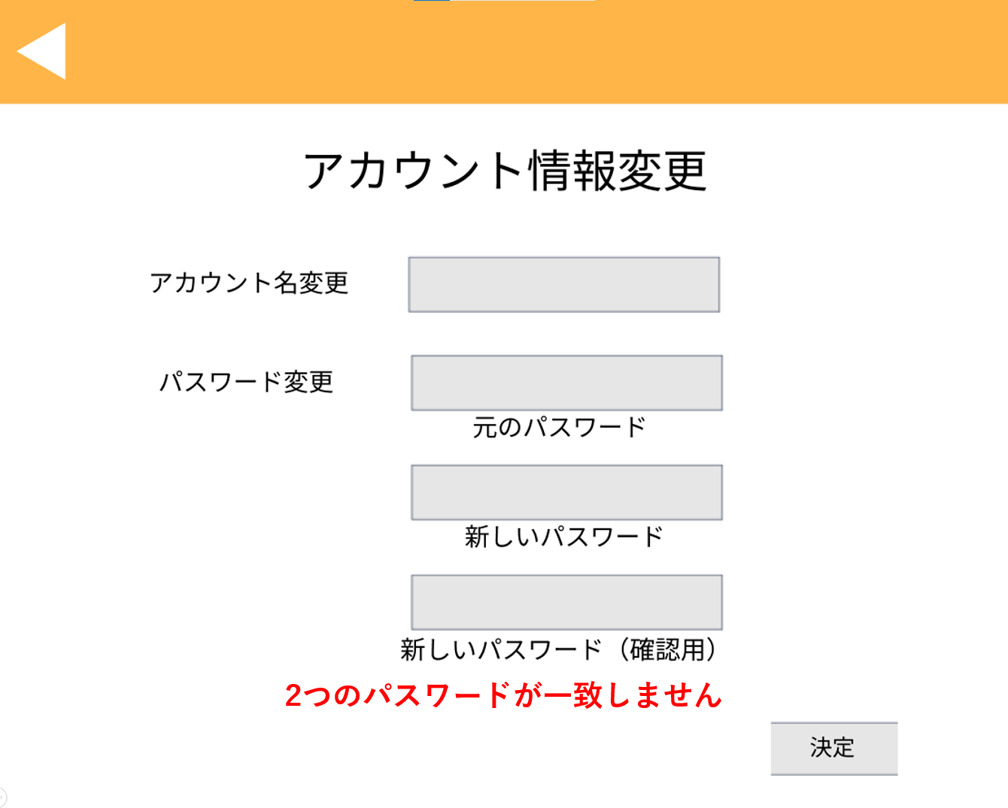

 |  |  |  |  | ④、⑤の内容が不一致である場合
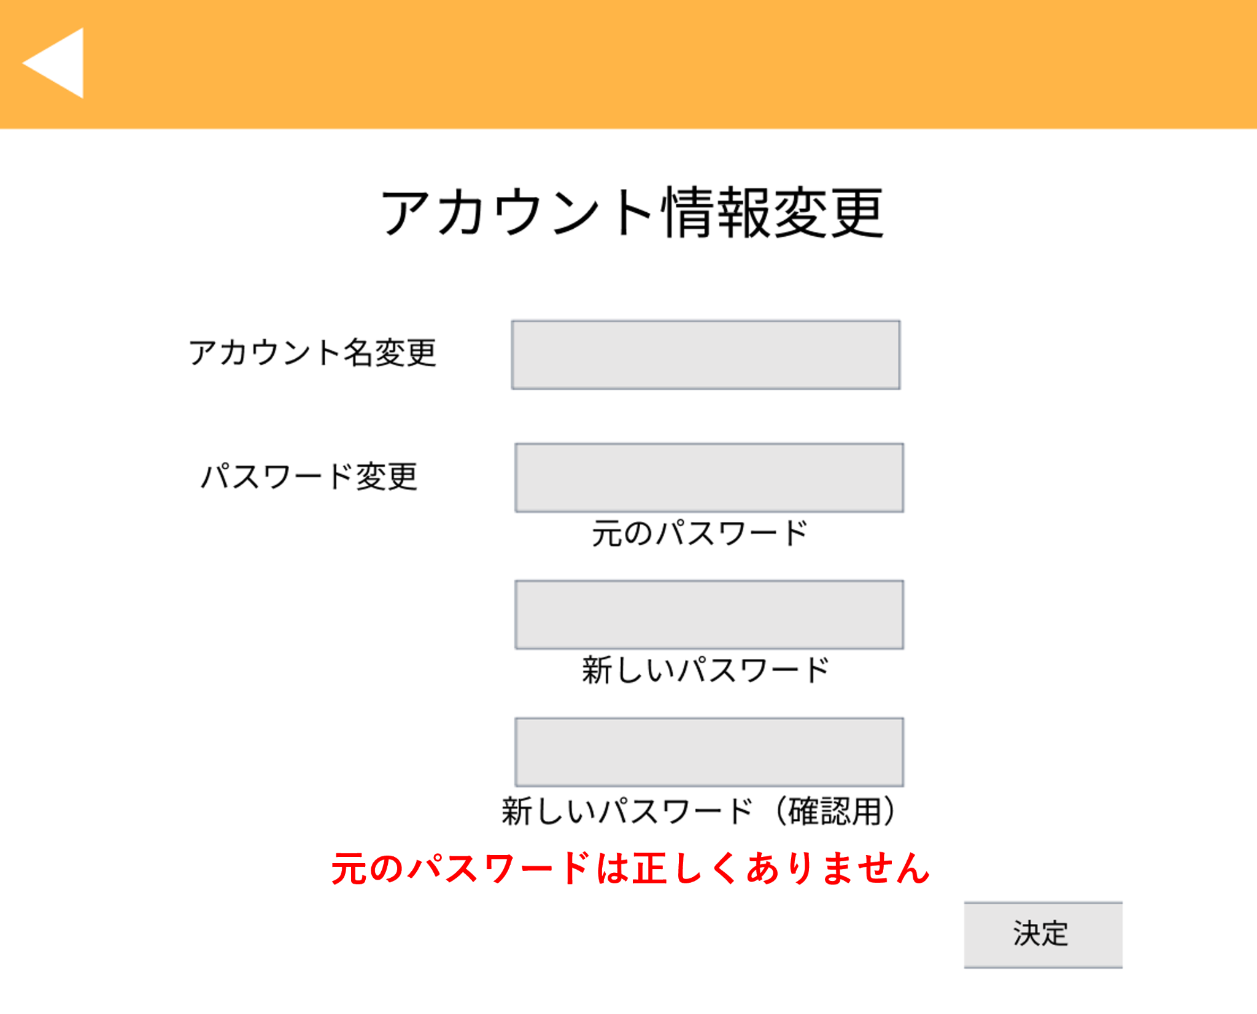

 |  |  |  |  | 元のパスワードが誤っている場合

No | 項目名 | 説明 | I/O | 備考
① | 戻るボタン | (社員アカウントの場合) マイページに遷移する (管理者アカウントの場合) 管理者メニュー画面に遷移する | I

② | 新しいアカウント名入力欄 | 新しいアカウント名を入力を入力する欄 | I
③ | 元のパスワード入力欄 | 元のログインパスワードを入力を入力を入力する欄 | I
④ | 新しいパスワード入力欄 | 新しいログインパスワードを入力を入力を入力する欄 | I
⑤ | 新しいパスワード(確認用)入力欄 | 新しいログインパスワードを再度入力を入力を入力する欄 | I
⑥ | 決定ボタン | パスワード変更OK/NGの判定を行う (社員アカウントでOKの場合)マイページに遷移する (管理者アカウントでOKの場合)管理者メニュー画面に遷移する (NGの場合)エラーメッセージを表示する | I

⑦ | エラーメッセージ | パスワードの誤りを通知する (③のパスワードが違う場合)「元のパスワードは正しくありません」は正しくありません (④、⑤のパスワードが違う場合)「2つのパスワードは正しくありません」は正しくありません | O

画面設計（アカウント一覧画面)
基本設計書（画面設計）
（案 件 名）グルメ情報webシステム開発
（システム名）ダカラ食堂

画面イメージ |  |  |  |  | 備考
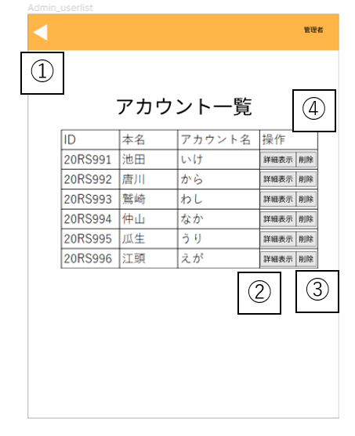 |  |  |  |  | ・管理者メニュー画面で、アカウント一覧ボタンを クリックすると遷移する。

 |  |  |  |  | ・管理者用ユーザー情報画面で、戻るボタンをクリック、 またはアカウント削除ボタン、パスワード初期化ボタン、 決定ボタンをクリックすると遷移する。

 |  |  |  |  | ポップアップ表示例
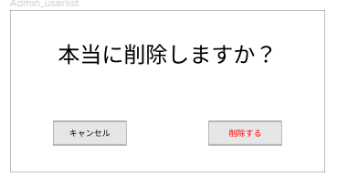

No | 項目名 | 説明 | I/O | 備考
① | 戻るボタン | 管理者メニュー画面へ遷移する | I
② | 詳細表示ボタン | 管理者用ユーザ情報画面へ遷移する | I
③ | アカウント削除ボタン | 対象のアカウントが削除される | I | ・アカウント削除前にポップアップ表示で確認が行われる

基本設計書（画面設計）
（案 件 名）グルメ情報webシステム開発
（システム名）ダカラ食堂

画面イメージ |  |  |  |  | 備考

No | 項目名 | 説明 | I/O | 備考

画面設計（管理者用ユーザー情報画面)
基本設計書（画面設計）
（案 件 名）グルメ情報webシステム開発
（システム名）ダカラ食堂

画面イメージ |  |  |  |  | 備考
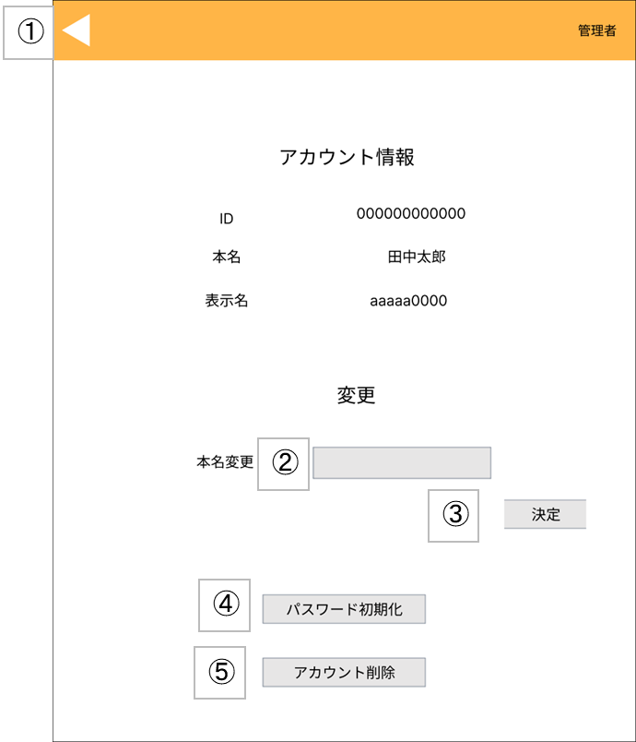 |  |  |  |  | ・アカウント一覧画面で、アカウントを 選択しクリックする。

No | 項目名 | 説明 | I/O | 備考
① | 戻るボタン | アカウント一覧へ遷移する | I
② | 本名変更入力欄 | 変更したい本名を入力する | I
③ | 決定ボタン | 本名を入力した後に決定を押すと、リロードされ本名が変更される | I
④ | パスワード初期化ボタン | パスワードが初期パスワード(ID)に変更される | I
⑤ | アカウント削除ボタン | アカウントが削除され、アカウント一覧画面に遷移する | I

基本設計書（画面設計）
（案 件 名）グルメ情報webシステム開発
（システム名）ダカラ食堂

画面イメージ |  |  |  |  | 備考

No | 項目名 | 説明 | I/O | 備考

画面設計（店舗情報登録画面）
基本設計書（画面設計）
（案 件 名）グルメ情報webシステム開発
（システム名）ダカラ食堂

⑯
画面イメージ |  |  |  |  | 備考
 |  |  |  |  | ・ログイン後店舗情報一覧画面で、 社員アカウントでログインした状態で 店舗情報登録ボタンをクリックすると 遷移する
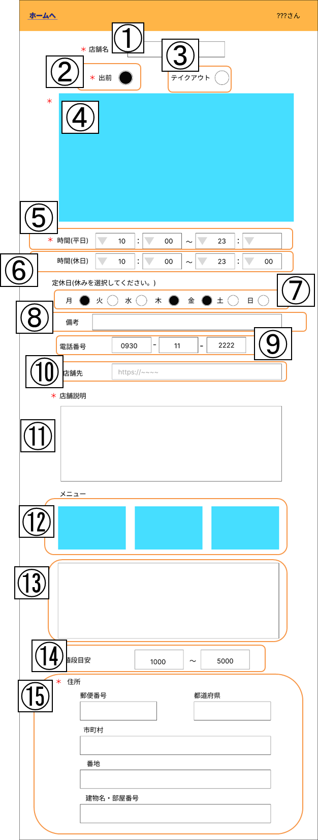

No | 項目名 | 説明 | I/O | 備考
① | 店舗名 | 店舗名を入力する | I | ・必須入力項目 ・チェックボックスで入力を行う。
② | 出前選択 | 出前の対応状況を選択する | I | ・必須入力項目 ・チェックボックスで入力を行う。
③ | テイクアウト選択 | テイクアウトの対応状況を選択する | I | ・必須入力項目 ・チェックボックスで入力を行う。
④ | 店舗画像 | 店舗の画像をアップロードする | I | ・必須入力項目 ・クリックすることでファイル選択画面が表示される
⑤ | 平日営業時間 | 平日の営業時間を記入する | I | ・必須入力項目 ・プルダウンメニューで入力を行う。 ・00:00～23:50迄の値を受け付ける。
⑥ | 休日営業時間 | 休日の営業時間を記入する | I | ・必須入力項目 ・プルダウンメニューで入力を行う。 ・00:00～23:50迄の値を受け付ける。
⑦ | 定休日 | 定休日を選択する | I | ・必須入力項目 ・チェックボックスで入力を行う。
⑧ | 店休日備考欄 | 店休日の備考を記入する | I | ・任意入力項目 ・定休日の説明が必要な場合には入力を行う。
⑨ | 電話番号 | 店舗の電話番号を記入する | I | ・必須入力項目
⑩ | 店舗HP | 店舗のHPのURLを記入する | I | ・任意入力項目
⑪ | 店舗説明 | 店舗の説明を記入する | I | ・必須入力項目
⑫ | メニュー画像 | メニューの画像をアップロードする | I | ・任意入力項目 ・クリックすることでファイル選択画面が表示される
⑬ | メニュー説明 | メニューの説明文を記入する | I | ・任意入力項目
⑭ | 値段目安 | 予算を記入する | I | ・必須入力項目
⑮ | 住所 | 住所を記入する | I | ・必須入力項目
⑯ | 戻る | 店舗情報一覧画面へ戻る | I

画面設計（店舗情報編集画面）
基本設計書（画面設計）
（案 件 名）グルメ情報webシステム開発
（システム名）ダカラ食堂

⑯
画面イメージ |  |  |  |  | 備考
 |  |  |  |  | ・店舗情報詳細画面で、投稿者で ログインした状態で店舗情報編集 ボタンをクリックすると遷移する
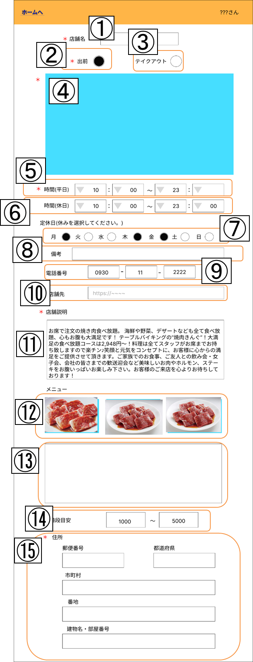

No | 項目名 | 説明 | I/O | 備考
① | 店舗名 | 店舗名を入力する | I/O | 現在の登録内容が表示されている
② | 出前選択 | 出前の対応状況を選択する | I/O | 現在の登録内容が表示されている
③ | テイクアウト選択 | テイクアウトの対応状況を選択する | I/O | 現在の登録内容が表示されている
④ | 店舗画像 | 店舗の画像をアップロードする | I/O | 現在の登録内容が表示されている
⑤ | 平日営業時間 | 平日の営業時間を記入する | I/O | 現在の登録内容が表示されている
⑥ | 休日営業時間 | 休日の営業時間を記入する | I/O | 現在の登録内容が表示されている
⑦ | 定休日 | 定休日を選択する | I/O | 現在の登録内容が表示されている
⑧ | 店休日備考欄 | 店休日の備考を記入する | I/O | 現在の登録内容が表示されている
⑨ | 電話番号 | 店舗の電話番号を記入する | I/O | 現在の登録内容が表示されている
⑩ | 店舗HP | 店舗のHPのURLを記入する | I/O | 現在の登録内容が表示されている
⑪ | 店舗説明 | 店舗の説明を記入する | I/O | 現在の登録内容が表示されている
⑫ | メニュー画像 | メニューの画像をアップロードする | I/O | 現在の登録内容が表示されている
⑬ | メニュー説明 | メニューの説明文を記入する | I/O | 現在の登録内容が表示されている
⑭ | 値段目安 | 予算を記入する | I/O | 現在の登録内容が表示されている
⑮ | 住所 | 住所を記入する | I/O | 現在の登録内容が表示されている
⑯ | 戻る | 店舗情報詳細画面へ戻る | I

画面設計（店舗情報詳細画面)
基本設計書（画面設計）
（案 件 名）グルメ情報webシステム開発
（システム名）ダカラ食堂

画面イメージ |  |  |  |  | 備考
 |  |  |  |  | ・ログイン前店舗情報一覧画面で、
 |  |  |  |  | 店舗をクリックすると遷移する。

No | 項目名 | 説明 | I/O | 備考
① | 戻るボタン | 押すとログイン前店舗情報一覧画面に遷移する | I
② | メニュー移動ボタン | 当画面のメニューの項目に移動する | I
③ | 口コミ移動ボタン | 当画面のメニューの項目に移動する | I
④ | 地図移動ボタン | 当画面の地図の項目に移動する | I

画面イメージ |  |  |  |  | 備考
 |  |  |  |  | ・ログイン後店舗情報一覧画面で、 店舗をクリックすると遷移する。

 |  |  |  |  | ・店舗情報登録画面で、必要項目を 入力し登録ボタンをクリックすると 遷移する。

 |  |  |  |  | ・マイページで、投稿した店舗一覧 から参照したい店舗名をクリックす ると遷移する。

 |  |  |  |  | ・店舗情報編集画面で、編集完了画 面または戻るボタンをクリックすると 遷移する。

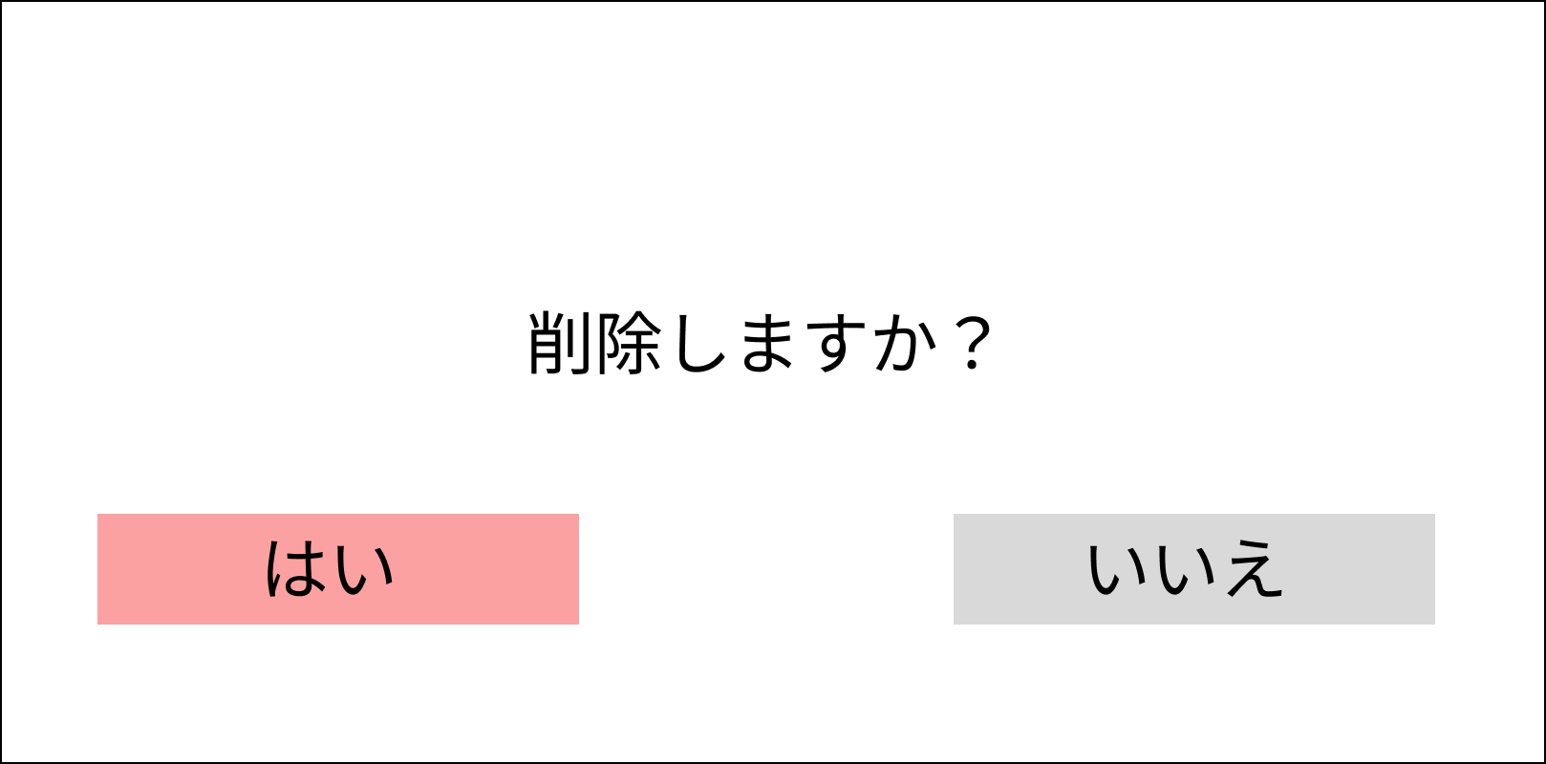

 |  |  |  |  | 口コミ消去ボタンを押したときに表示

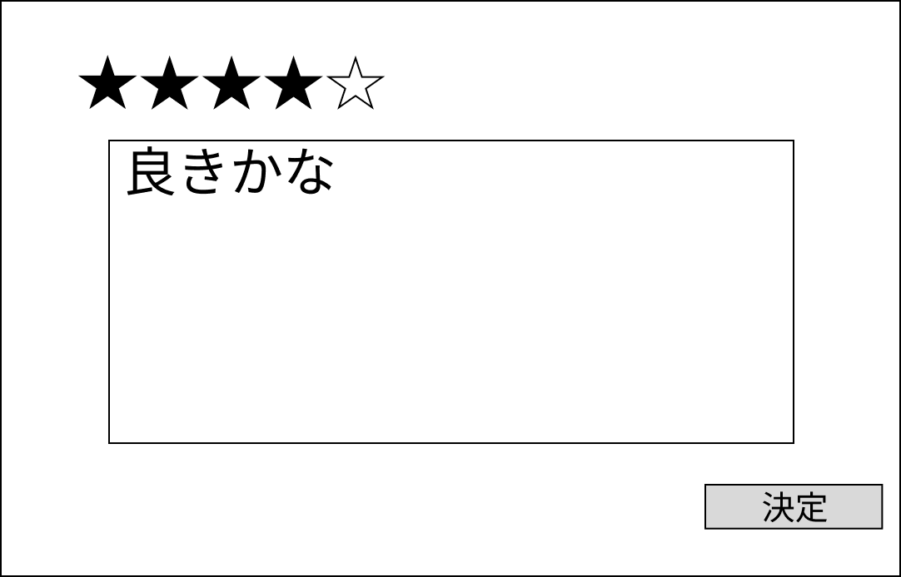

 |  |  |  |  | 口コミ追加ボタンを押したときに表示

No | 項目名 | 説明 | I/O | 備考
① | 戻るボタン | 押すとログイン後店舗情報一覧画面に遷移する | I
② | メニュー移動ボタン | 当画面のメニューの項目に移動する | I
③ | 口コミ移動ボタン | 当画面のメニューの項目に移動する | I
④ | 地図移動ボタン | 当画面の地図の項目に移動する | I
⑤ | 口コミ追加ボタン | 口コミ入力部と５段階評価入力部が表示される | I | ・口コミ投稿フォームがポップアップで表示される
⑥ | 口コミ投稿フォーム | 評価、口コミを投稿できる | O | ・評価（必須）、口コミ（任意）を入力後「決定」を選択すると口コミが投稿できる ・「×」を選択すると店舗情報詳細画面に戻る
⑦ | 店舗情報編集ボタン | 店舗情報編集画面に遷移する | I
⑧ | 口コミ削除ボタン | 口コミを削除できる | I | ・削除したい口コミを選択後、口コミ削除ボタンを押すと最終確認がポップアップで 表示される
⑨ | 店舗情報削除ボタン | 店舗情報を削除し、ログイン後店舗情報一覧画面に遷移する | I | ・店舗情報削除ボタンを押すと最終確認がポップアップで表示される
⑩ | 最終確認 | 口コミ・店舗情報の削除に対して最終確認を行う | O | ・「いいえ」を選択するとポップアップ表示している最終確認画面を削除し、 店舗情報詳細画面に戻る ・「はい」を選択すると夏期の動作を行う (店舗情報削除ボタンの場合)現在表示している店舗情報を削除する (口コミ削除ボタンの場合) 選択している口コミを削除する

画面設計（管理者メニュー画面）
基本設計書（画面設計）
（案 件 名）グルメ情報webシステム開発
（システム名）ダカラ食堂

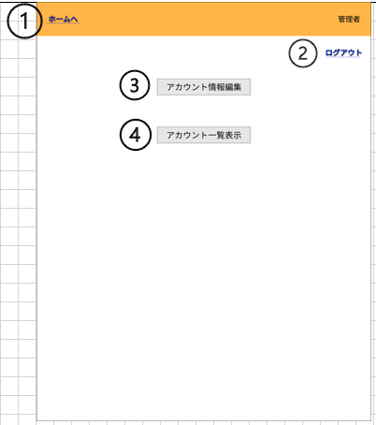
画面イメージ |  |  |  |  | 備考
 |  |  |  |  | ・ログイン後店舗情報一覧画面で、 管理者アカウントでログインした状 態でユーザー名をクリックすると遷 移する。

 |  |  |  |  | ・アカウント一覧画面で、戻るボタン をクリックすると遷移する。

 |  |  |  |  | ・アカウント情報変更画面で、変更確 定ボタンまたは戻るボタンをクリック すると遷移する。

No | 項目名 | 説明 | I/O | 備考
① | 戻るボタン | ログイン後店舗情報一覧画面へ遷移する | I
② | ログアウトボタン | ログインしているアカウントからログアウトする | I
③ | アカウント情報編集ボタン | アカウント情報変更画面に遷移する | I
④ | アカウント一覧表示ボタン | アカウント一覧画面に遷移する | I

